GQ-FOR-11
 |  |  |  |  |  | ACCION CORRECTIVA, PREVENTIVA Y MEJORA |  |  |  |  |  |  |  |  |  |  |  |  |  |  |  |  | GQ-FOR-11
 |  |  |  |  |  |  |  |  |  |  |  |  |  |  |  |  |  |  |  |  |  |  | VERSIÓN: 07
 |  |  |  |  |  |  |  |  |  |  |  |  |  |  |  |  |  |  |  |  |  |  | FECHA: 09/12/2016
 |  |  |  |  |  |  |  |  |  |  |  |  |  |  |  |  |  |  |  |  |  |  | Pág 1 de 1

 |  |  | CORRECTIVA |  |  |  |  |  |  |  | PREVENTIVA |  |  |  |  | MEJORA |  |  |  | CONSECUTIVO |  |  |  | AC-010-2019
PROCESO: |  | Compras |  |  |  |  |  |  |  |  |  | FECHA EMISIÓN: |  | 2019-01-08 |  |  |  |  | NOMBRE Y CARGO QUIEN REPORTA: |  |  | Julio Roberto Acero Poveda- Auditor AES
 | Servicio No conforme |  |  |  |  |  |  |  |  | Auditoria Interna |  |  |  |  |  | No conformidad Mayo |  |  |  |  | Menor |  | Observación
 | Revisión por la Gerencia |  |  |  |  |  |  |  |  | Auditoria Externa |  |  |  |  |  |  |  | Quejas Partes Interesadas (Comunidad, etc).
 | Indicadores |  |  |  |  |  |  |  |  | Peticiones, Quejas,Reclamos o Sugerencias |  |  |  |  |  |  |  | Requisito Incumplido: |  |  |  | 1.6
 | Problemas Internos |  |  |  |  |  |  |  |  | Ministerio de Trabajo o Medio Ambiente |  |  |  |  |  |  |  | Quien detecta la no conformidad-Cargo
 | Accidentalidad Laboral y Ambiental |  |  |  |  |  |  |  |  | Otra? |  |  |  |  |  |  |  | Julio Roberto Acero Poveda- Auditor AES
DESCRIPCIÓN GENERAL DE LA ACCION CORRECTIVA, PREVENTIVA O DE MEJORA
1. Exigir a sus proveedores un plan de contingencia de su actividad que garantice el desarrollo óptimo de las operaciones contratadas.
ANÁLISIS DE LA CAUSA RAIZ (Diseño Esquemático para análisis de causas)
 | Cinco Por qué |  |  |  |  | Diagrama Causa – Efecto |  |  |  |  |  |  | Lluvia de ideas (Brainstorming) |  |  |  |  |  |  | Otro. Cual?_____________________
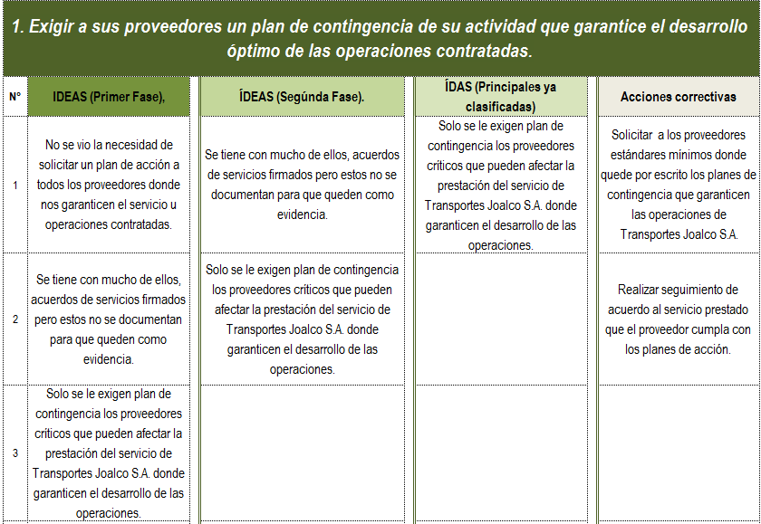
PLAN DE ACCIÓN (Escribir las acciones que permitirán eliminar las causas reales o potenciales o desarrollar la oportunidad de mejora ) |  |  |  |  |  |  |  |  |  |  |  |  |  |  |  |  |  |  |  |  |  |  |  |  | CERRADO
N° | Actividad |  |  |  |  |  |  |  |  |  |  |  |  |  | Responsable |  |  | Fecha Inicio |  |  | Fecha Cierre |  | Estado (Cerrado / Abierto) |  | ABIERTO
1 | Solicitar a los proveedores estándares mínimos donde quede por escrito los planes de contingencia que garanticen las operaciones de Transportes Joalco S.A. |  |  |  |  |  |  |  |  |  |  |  |  |  | COMPRAS |  |  | Enero de 2019 |  |  | Julio de 2019 |  | EN PROCESO |  | EN PROCESO
2 | Realizar seguimiento de acuerdo al servicio prestado que el proveedor cumpla con los planes de acción. |  |  |  |  |  |  |  |  |  |  |  |  |  | COMPRAS |  |  | Enero de 2019 |  |  | Julio de 2019 |  | EN PROCESO
SEGUIMIENTO A PLAN DE ACCIÓN (Registrar el seguimiento y evidencias que permitan demostrar la ejecución del Plan de Acción)
N° | Fecha Seguimiento |  |  |  | Descripción de actividad
1
2
3
4
5
6
7
VALORACIÓN DE RIESGOS DE LAS ACCIONES PROPUESTAS
Si el Plan de Acción propuesto genera peligros nuevos o que han cambiado, o la necesidad de controles nuevos o modificados, identifique los peligros para que sea revisado a través del proceso de valoración del riesgo antes de su implementación a continuación.
Genera Riesgos |  |  |  | SI |  |  | NO |  | Cuales?:
Cierre de No Conformidad |  |  |  |  |  | SI |  | NO |  | Fue eficaz? |  |  | SI | NO
Fecha de Cierre |  |  |  | DD/MM/AA |  |  |  |  |  | Nombre y Cargo Responsable del Seguimiento: |  |  |  |  |  |  | Yamile Gonzalez - Jefe SGI

Arbol de Causas
MÉTODO DEL ÁRBOL DE CAUSAS

 |  | EFECTOS Y CONSECUENCIAS DEL PROBLEMA |  | EFECTOS Y CONSECUENCIAS DEL PROBLEMA |  | EFECTOS Y CONSECUENCIAS DEL PROBLEMA |  |  | EFECTOS Y CONSECUENCIAS DEL PROBLEMA

 |  |  | PROBLEMA CENTRAL

 |  | CAUSAS |  | CAUSAS |  | CAUSAS |  |  | CAUSAS

 |  |  |  |  |  |  | CAUSAS
 | CAUSAS |  | CAUSAS | CAUSAS | CAUSAS |  |  | CAUSAS |  | CAUSAS

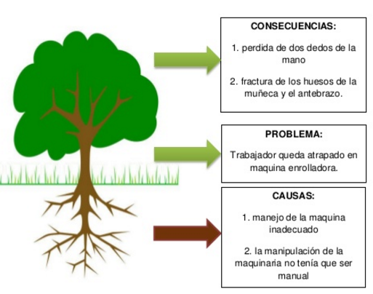
INSTRUCCIONES
1) Identifique el problema Central y escribalo (lo mas detallado posible)
2) Escriba los efectos y/o consecuencias que tiene el problema sean ciertas o inciertas.
3) Escribas las causas que dan lugar a que se materialicen esos efectos y/o consecuencias

